ข้อแนะนำก่อนใช้
 | ข้อแนะนำ
* | เติมข้อมูลเฉพาะในช่องว่างสีขาว- เทา
* | แทนค่าP ด้วยเลข 1 ใน Excel
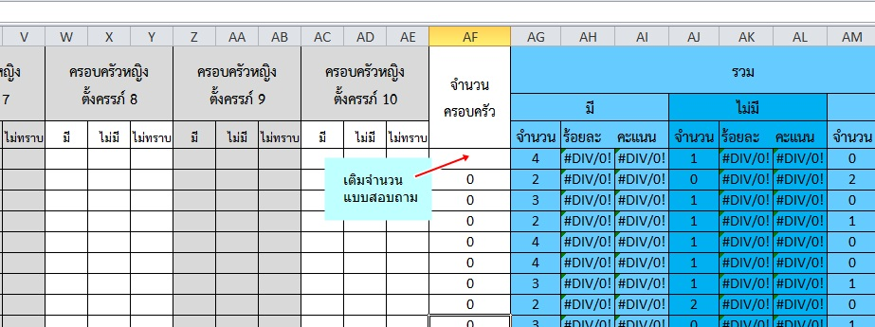
* | เติมจำนวน(แบบสอบถาม)ใน setting นั้นๆ

